Sheet1
提 案 書

スマートエマージェンシーセット SH-12 |  | 参考上代 | ¥1,200 | 販売価格
 |  | （税別） |  | （税別）
【JAN】 | 4562121888418
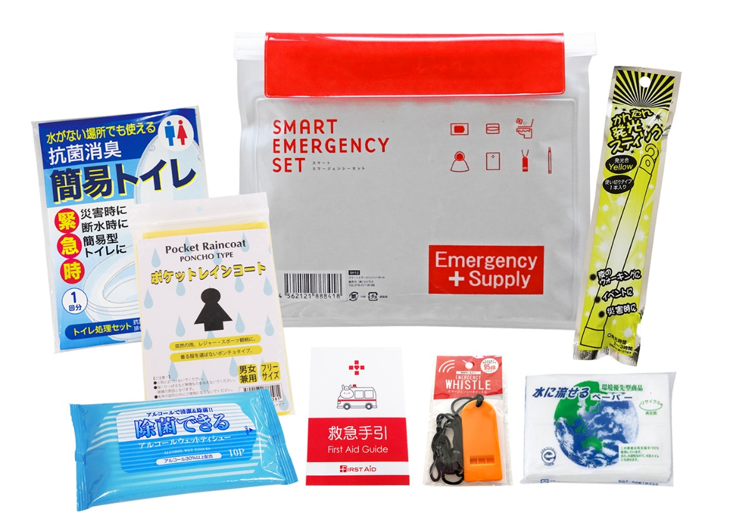 |  |  | 【商品番号】 SH12-65 【本体サイズ】 防水ポーチ：233×195㎜ 【パッケージサイズ】 255×30×210㎜・181g 【個装形態】 ポリ袋入 【入数】 80 【セット内容】 防水ケース・レインコート・救急手引き・除菌アルコールウェットティッシュ・水に流せるペーパー・かんたん発光スティック・抗菌消臭トイレ 【商品説明】 防水規格IPX4基準に合格の防水ポーチ入り防水セット 【備考】 一部色・柄・商品が変更になる場合があります。ご了承ください。 【生産国】 中国・日本

